信用交易
融资融券市场交易数据统计(2023-03-09)

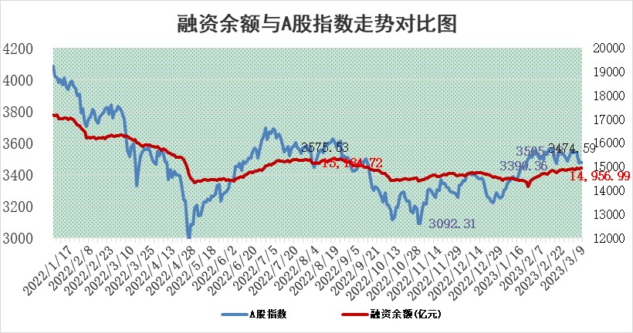
标的证券 | 融资融券余额（亿元） | 融资余额（亿元） | 融券余额（亿元） | 融资买入额（亿元） | 融资融券规模变化（亿元） | 融资余额增幅(‰) | 融券余额增幅(%)
统计数据 | 15,905.65 | 14,956.99 | 948.66 | 572.57 | 31.42 | 1.45 | 1.03

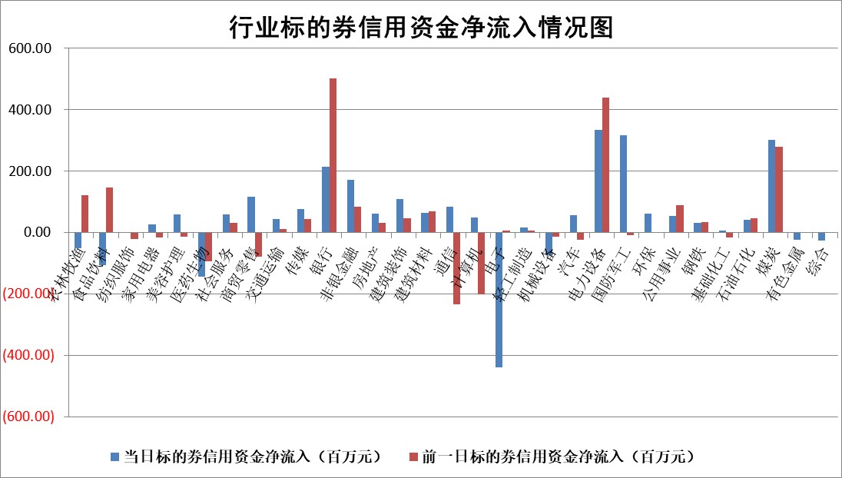

标的基金代码 | 标的基金简称 | 融资余额/市值(%) | 融资余额增幅(%) | 融资买入额/成交金额(%) | （融资余额净增额-融券余额净增额）/市值(‱) | 融券余额降幅(%) | ABS[（融资余额净增额-融券余额净增额）/市值净增额-1](%)
159902 | 华夏中小板ETF | 0.00 | 0.00 | 0.00 | 0.00 | 0.00 | 100.00
159915 | 易方达创业板ETF | 2.36 | -1.41 | 287.94 | -3.12 | 6.07 | 85.63
159919 | 嘉实沪深300ETF | 4.57 | 0.14 | 0.58 | 0.66 | 0.34 | 102.47
159920 | 华夏恒生ETF | 75.46 | -0.02 | 2.87 | -1.53 | 5.39 | 91.37
159922 | 嘉实中证500ETF | 0.68 | -0.65 | 0.27 | 1.24 | 0.21 | 107.93
159925 | 南方沪深300ETF | 0.02 | -3.20 | 1.00 | -0.06 | 0.00 | 99.88
159928 | 消费ETF | 0.77 | -0.53 | 1.35 | -1.25 | -6.71 | 96.72
159934 | 易方达黄金ETF | 444.80 | -0.04 | 38.48 | -17.89 | 0.00 | 814.14
159939 | 全指信息技术ETF | 0.51 | -4.54 | 9.79 | -2.42 | -0.70 | 103.47
159940 | 全指金融地产ETF | 0.16 | 10.51 | 0.16 | 1.55 | 0.00 | 103.58
159995 | 半导体芯片ETF | 1.99 | -3.11 | 362.63 | -6.77 | -2.86 | 105.45
159997 | 天弘中证电子ETF | 1.40 | -1.06 | 2.24 | -1.50 | -0.32 | 104.69
159998 | 天弘中证计算机主题ETF | 0.42 | 11.11 | 0.10 | 4.23 | 0.00 | 93.30
510050 | 华夏上证50ETF | 9.79 | -0.91 | 56.72 | -10.49 | -9.15 | 96.96
510180 | 华安上证180ETF | 0.46 | -0.51 | 0.54 | -0.06 | 14.41 | 99.86
510880 | 华泰柏瑞红利ETF | 0.23 | 2.40 | 0.49 | 0.16 | -12.52 | 100.83
510900 | 易方达恒生H股ETF | 105.60 | -0.21 | 13.77 | -21.97 | 0.00 | 11.02
511010 | 5年期国债ETF | 0.00 | 0.00 | 0.00 | 0.00 | 0.00 | 100.00
511380 | 可转债及可交换债券ETF | 8.83 | -4.24 | 7.32 | -39.13 | 0.00 | 86.15
512000 | 全指证券ETF | 6.36 | 0.53 | 18.10 | 5.07 | 4.65 | 139.95
512010 | 沪深300医药卫生ETF | 4.24 | -2.11 | 65.09 | -9.29 | -0.71 | 135.51
512070 | 沪深300非银ETF | 1.39 | -1.14 | 12.32 | -0.99 | 4.24 | 99.24
512400 | 南方中证申万有色金属ETF | 1.16 | -1.50 | 0.31 | -7.63 | -18.83 | 84.91
512580 | 广发中证环保产业ETF | 0.88 | 2.57 | 0.29 | 2.42 | 0.44 | 108.69
512660 | 国泰中证军工ETF | 2.47 | -2.32 | 10.04 | 4.28 | 18.62 | 103.55
512800 | 华宝中证银行ETF | 17.34 | 0.09 | 2.00 | 1.21 | -0.96 | 108.19
512980 | 广发中证传媒ETF | 0.83 | -0.52 | 45.84 | -0.41 | 0.29 | 98.83
515030 | 华夏中证新能源汽车ETF | 2.48 | 5.77 | 54.72 | 15.76 | 6.04 | 55.58
515050 | 华夏中证5G通信主题ETF | 1.13 | -5.50 | 7.18 | -6.48 | 0.88 | 104.47
515070 | 华夏中证人工智能ETF | 1.41 | -4.41 | 1.16 | -6.52 | 0.00 | 133.85
标的股票比较指标 |  | 融资余额/流通A股市值(%) | 融资余额增幅(%) | 融资买入额/成交金额(%) | （融资余额净增额-融券余额净增额）/流通A股市值(‱) | 融券余额降幅(%) | ABS[（融资余额净增额-融券余额净增额）/流通A股市值净增额-1](%)
前十名标的个股 |  | 仁东控股 | 迪哲医药 | 爱博医疗 | 三变科技 | 富通信息 | 盛帮股份
 |  | 海兰信 | 中亦科技 | 华孚时尚 | 南凌科技 | 麦迪科技 | 久日新材
 |  | 全柴动力 | 三变科技 | 海立股份 | 三维通信 | 美邦服饰 | 华业香料
 |  | 莱茵生物 | 西部超导 | 外高桥 | 万辰生物 | 中核科技 | 汤姆猫
 |  | 先惠技术 | 逸豪新材 | 农业银行 | 捷成股份 | 瑞斯康达 | 华脉科技
 |  | 数码视讯 | 南凌科技 | 陕西煤业 | 中亦科技 | 三生国健 | 唯万密封
 |  | 亚通股份 | 三维通信 | 隆达股份 | 联特科技 | 上海谊众 | 星华新材
 |  | 永信至诚 | 华恒生物 | 江苏舜天 | 上海谊众 | 海航控股 | 国光电器
 |  | 司尔特 | 邦彦技术 | 中集集团 | 逸豪新材 | 国机精工 | 中科微至
 |  | 中体产业 | 万辰生物 | 包钢股份 | 骄成超声 | 光云科技 | 博力威
后十名标的个股 |  | 泽达易盛 | 华绿生物 | 丰乐种业 | 华绿生物 | 迪威尔 | 江苏舜天
 |  | 中航机电 | 周大生 | 泽达易盛 | 中科通达 | 埃夫特 | 观典防务
 |  | 欧派家居 | 中科通达 | 中航机电 | 汇金科技 | 兆威机电 | 龙大美食
 |  | 岱美股份 | 微电生理 | 泛海控股 | 中远海科 | 汇金科技 | 和元生物
 |  | 中国人寿 | 普门科技 | 华西能源 | 华业香料 | 九联科技 | 奥福环保
 |  | 中信特钢 | 中远海科 | 东旭光电 | 创益通 | 启迪环境 | 骄成超声
 |  | 三棵树 | 汇金科技 | 中天金融 | 荣信文化 | 上海新阳 | 奥翔药业 | ;
 |  | 宁沪高速 | 华业香料 | 亚虹医药 | 华谊兄弟 | 迈普医学 | 鹿山新材
 |  | 苏泊尔 | 森鹰窗业 | 蓝光发展 | 奕东电子 | 万泰生物 | 兴业矿业
 |  | 古井贡酒 | 强瑞技术 | 古井贡酒 | 华海清科 | 汉缆股份 | 葵花药业
说明：1.以上普通交易数据和信用交易数据皆以交易日收盘后数据为基准；2.上述标的证券总数据只计算标的证券市场总数据，不包括从标的证券中调出去标的证券数据，所以与交易所公布的总值略有不同； 3.上述行业采用申万一级行业分类；4.以上标的基金和标的个股中比较的6个指标值中：前5个（从左至右）为正向指标，值越大排名越靠前；第6个为逆向指标，值越小，排名越靠前；5.第6个指标中ABS[]表示求绝对值，其主要用于考量信用资金相对净流入对股价相对净变化的贡献程度；6.数据来源：wind，交易所。

 | 证券代码 | 新增融资余额 | 融资买入额 | 融资买入增幅前10
远大智能 | 002689 | 28175353 | 42268582 | 199%
亚太股份 | 002284 | 21555247 | 34242865 | 82%
赛诺医疗 | 688108 | 72122899 | 101076547 | 78%
湖南发展 | 000722 | 66023557 | 137112987 | 75%
柘中股份 | 002346 | 14584119 | 36845980 | 58%
国城矿业 | 000688 | 24683149 | 48240585 | 54%
兆新股份 | 002256 | 1985058 | 4066269 | 52%
凯美特气 | 002549 | 33806472 | 61340055 | 52%
华昌达 | 300278 | 13474542 | 19303225 | 48%
新华联 | 000620 | 27311937 | 39201759 | 43%

 | 证券代码 | 新增融资余额 | 融资买入额 | 融资买入增幅前10
兔宝宝 | 002043 | 73310337 | 89923983 | 334%
捷昌驱动 | 603583 | 26026415 | 31686727 | 262%
湘财股份 | 600095 | 94196837 | 132280449 | 252%
中谷物流 | 603565 | 49103883 | 60098371 | 234%
中青宝 | 300052 | 24215352 | 31377809 | 98%
顾家家居 | 603816 | 138518545 | 188424210 | 78%
喜临门 | 603008 | 31503289 | 48351944 | 77%
财信发展 | 000838 | 10831830 | 17666790 | 74%
苏州银行 | 002966 | 10578096 | 19143736 | 72%
金诚信 | 603979 | 23858538 | 36098133 | 60%

